상품제안서
송월 카운테스마라 2단우산 빗살보더65 s | 상품코드: F10761

 |  |  |  |  |  |  | 02-412-0044 | www.easy1.co.kr
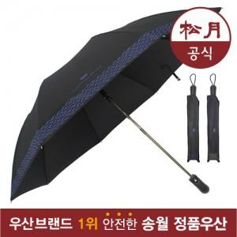

【상세/제작정보】 | 원단 인쇄의 경우 판비 50000원 별도입니다.

【인쇄/포장옵션】 | 실크 / 포장지포장

【공급단가】 | 수량 | 50~ | 100~ | 500~ | 1,000~ | 2,000~
*VAT별도 | 단가 | 13,000원 | 12,220원 | 11,750원 | 11,280원 | 10,990원

【상품 URL】 | http://www.easy1.co.kr/src/goods_detail.php?gdno=10761

